報告書
（様式）AFC20220720
異常処置報告書 |  |  |  |  |  |  |  |  | 旭化成ファインケム（株）
 |  |  |  | 確認 | 確認 | 許可 |  |  | 作成
件名 | H-3BAGフィルターN2パルスブローコントローラー漏れ |  |  |  |  | 課長 | 係長 | 職長 | 高橋伸 20230211
発生日時 | 2/11/23 | 工程 | H-3
発見者 | 高橋伸幸 | 応援者 | 浅井学
異常内容 |  | 原因（推定） |  | 対応
H-3BAGフィルターの詰まりがあり、空打ち前のブロワー出力85％ 空打ち操作し1HR空打ちを行いう。（通常操作）後、立ち上げた際にすぐ排気ブロワー出力が上り目詰まり状態であり空打ちできていないと判断。 通常ブロアー出力：57～60％程度 目詰まり時 ：85％程度 今回空打ち後：85％変わらず。 |  | 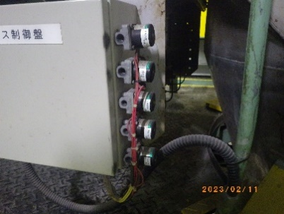 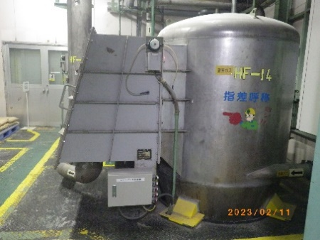 N2パルスブローコントローラーよりN2がもれていた。 ＢＯＸ内パルスリレーは切り替わってはいた。 推測：N2パージ圧？が足りず空打ちができていないのでは？？①より漏れあり |  | 職長へ連絡 職長→係長→課長へ連絡 微粉砕停止の指示をおこなった。 電磁弁交換 工事依頼提出指示 提出済み (今後の対応) 10年スパンで更新実績があるので、保全カレンダーにて定期更新機器とする(保全連絡済)。 電磁弁が内部リークしていました。2/13 14時頃、予備品の電磁弁と交換し動作確認。 電磁弁より漏れがないことを確認し製造課へ引き渡ししました。（2/13久保田記載） 設備対応後、運転確認にてブロワー出力が安定している事を確認。

3F

①

コメント

保全対応
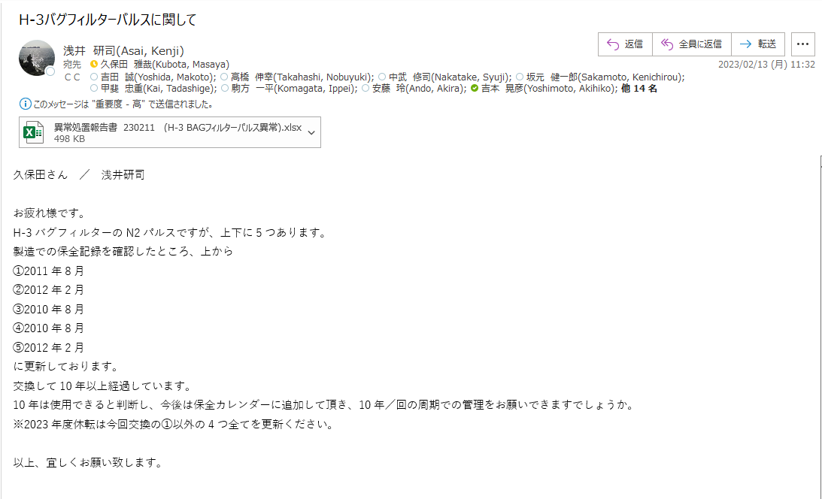

製造フロー
 | M Q |  | MBAA | Zr(O-iPr)4

KF
種P
確認
A Am | 仕込み | 真空乾燥 | 混 合 | 種P仕込 | 重 合

 |  | 水, AAm

 |  |  |  |  | 熟 成

 |  |  |  |  | 種P抜出

粒子確認
重量確認
H-3 | 包 装 | 粉 砕 | 粗 砕 | ｷｭｱﾘﾝｸﾞ | HX仕込

 |  |  |  | アンモニア | ワックス

粉砕機～分給機に粒子を均一に、空輸にて製品タンクへ移送。
バグフィルターでの捕集であり、目詰まりが起き空輸不能となる。

EFS
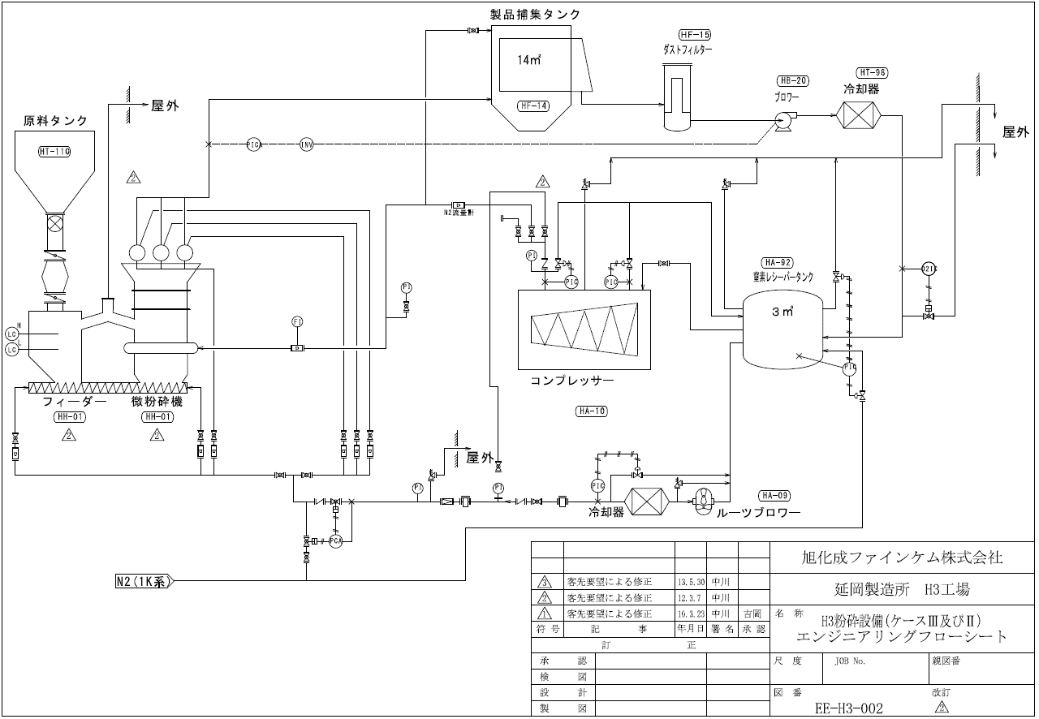

(作業の様子)

粉砕機～分給機に粒子を均一に、空輸にて製品タンクへ移送。
バグフィルターでの捕集であり、目詰まりが起きると空輸不能となる。
バグフィルターは全20枚となる。
今回はパルス制御の電磁弁の異常

